Decrypt Code
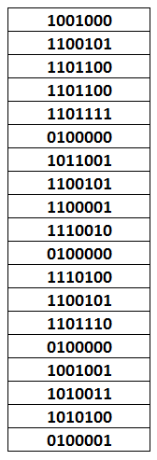
1001000 | 72 | H
1100101 | 101 | e
1101100 | 108 | l
1101100 | 108 | l
1101111 | 111 | o
0100000 | 32
1011001 | 89 | Y
1100101 | 101 | e
1100001 | 97 | a
1110010 | 114 | r
0100000 | 32
1110100 | 116 | t
1100101 | 101 | e
1101110 | 110 | n
0100000 | 32
1001001 | 73 | I
1010011 | 83 | S
1010100 | 84 | T
0100001 | 33 | !

Hello Year ten IST!

